상품제안서
모두애 ESG 네이처 키트_프리미엄 (제로 웨이스트) | 상품코드: S13664

 |  |  |  |  |  |  | 02-713-8555 | www.synergygift.co.kr
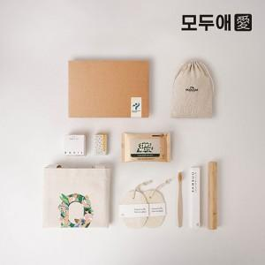

【상세/제작정보】 | <p style="text-align: center; " align="center">기본인쇄:린넨파우치,박스스티커 그 외 인쇄 별도​문의</p>

【인쇄/포장옵션】 | 풀칼라 / 종이상자

【공급단가】 | 수량 | 50~ | 200~ | 300~ | 500~ | 1,000~
*VAT별도 | 단가 | 29,010원 | 28,530원 | 27,800원 | 27,320원 | 26,590원

【상품 URL】 | https://www.synergygift.co.kr:443/src/goods_detail.php?gdno=693

